CUBIERTAS
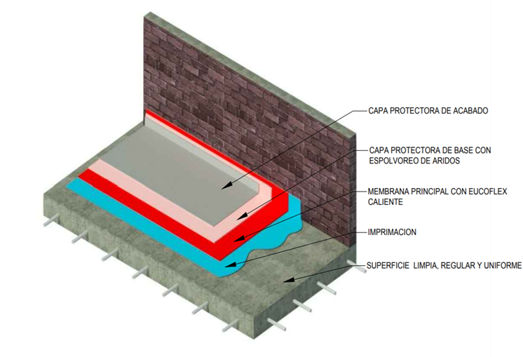
IMPERMEABILIZACIÓN CON EUCOFLEX CALIENTE - POLIUREA PURA DE APLICACIÓN EN CALIENTE
EUCOFLEX CUBIERTAS: Sistema de impermeabilización de cubiertas, terrazas y balcones. Basada en una resina de poliurea pura aplicada con una máquina de proyección en caliente en relación 1:1 en volumen y con un acabado alifático protector. Resistente al paso peatonal ligero/intenso. Posibilidad de acabado antideslizante.
 |  | 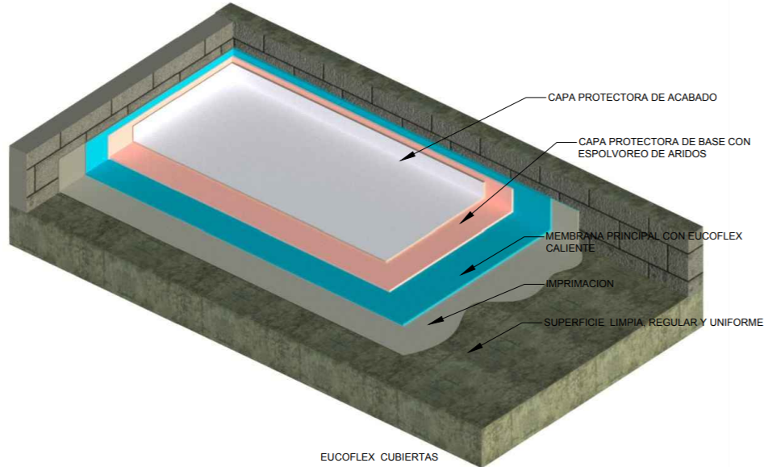
 | NOTA 1: Ingrese el área a impermeabilizar en la casilla de color
 | NOTA 2: Seleccione de la lista despegable el primer a utilizar. Para concreto verde use Eucoflex Primer GC
 | NOTA 3: Seleccione de la lista despegable el tiempo que necesite dar al servicio, y posteriormente el recubrimiento de acuerdo al acabado: incoloro o de color.
 | ITEM | DESCRIPCIÓN | CONFORMACIÓN DEL KIT |  |  |  | RENDIMIENTO |  | ÁREA (m2) | UNIDADES REQUERIDAS (Incluye 5% de desperdicios)
 |  | Imprimante
 | 7182 | EUCOFLEX PRIMER GC | 1 | Kit x | 5 | Kg | 0.4 | Kg/m2 | 25000 | 2100 | Kits x 5 kg
 | 2014 | EUCOFILLER MEDIO | 1 | Bolsa x | 30 | Kg | 0.5 | Kg/m2 |  | 438 | Bolsas x 30 Kg

 |  | Membrana
 | 7226 | EUCOFLEX CALIENTE | 1 | Kit x | 400 | Kg | 2 | Kg/m2 |  | 132 | Kits x 400 Kg
 |  | Recuerde que una unidad de Eucoflex Caliente le rinde para 190 m2 aproximadamente.
 |  | Recubrimiento Alifático:Resistente a luz y radiación UV. (Opcional). El uso del Eucofiller para el recubrimiento es opcional si se quiere una superficie antideslizante

 | Puesta al servicio en 7 días | EUCOFLEX ACABADO L Blanco/Gris/Incoloro | 1 | Unidad | 25 | Kg | 0.5 | Kg/m2 |  | 525 | Cuñete* 25 kg
 | 2014 | EUCOFILLER MEDIO | 1 | Bolsa x | 30 | Kg | 1 | Kg/m2 |  | 263 | Bolsas * 30 kg

IMPORTANTE
* Los rendimientos aquí consignados son consumos teoricos y promediados, sin embargo estos pueden presentar variaciones de acuerdo a la porosidad de la superficie y/o otras condiciones de la aplicación. * Los consumos de imprimante y recubrimiento se toman realizando aplicación a dos capas.
HOJAS TECNICAS
Eucoflex Caliente |  | http://www.toxement.com.co/media/3706/eucoflex-caliente.pdf
Eucoflex Acabado L |  | http://www.toxement.com.co/media/3699/eucoflex-acabado-l.pdf
Eucoflex Acabado PA 2C |  | http://www.toxement.com.co/media/3700/eucoflex-acabado-pa-2c.pdf
ASESORIA TÉCNICA
Para mayor información sobre nuestros productos o una cotización de los mismos, puede comunicarse con su asesor de confianza, o a nuestra linea de atención al cliente (1) 8698787 o escribirnos al correo atencioncliente@toxement.com.co
VERSION MARZO 2020

TANQUES
IMPERMEABILIZACIÓN CON EUCOFLEX CALIENTE - POLIUREA PURA DE APLICACIÓN EN CALIENTE
EUCOFLEX CALIENTE TANQUES: Sistema de impermeabilización líquida para tanque de concreto cerrado o abierto. El objetivo es la creación de una membrana impermeabilizante de poliurea pura, continua y sin juntas, aplicada con una máquina de proyección en caliente, con capacidad de puentear las fisuras que con el tiempo puedan aparecer en la estructura del tanque. El sistema está diseñado para la impermeabilización de tanques nuevos y también para la rehabilitación de tanques en operación, con pérdidas de agua debido a la aparición de grietas en el concreto. El sistema es válido para tanques cerrados conteniendo agua potable y tanques abiertos o cerrados conteniendo agua contra incendios, agua de mar y agua salada en general, agua clorada, aguas residuales y fecales, fosas sépticas, lixiviados, aguas de proceso tratadas en industrias químicas y de generación de energía.
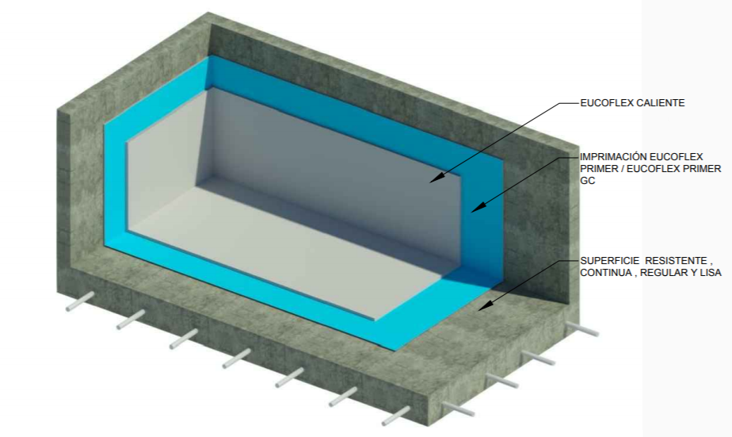

 | Seleccione de la lista despegable el tipo de tanque a impermeabilizar
 | TANQUE DE AGUA RESIDUAL O RESISTENCIA QUIMICA

 | NOTA 1: Ingrese el área a impermeabilizar en la casilla de color
 | NOTA 2: Seleccione de la lista despegable el primer a utilizar. Para concreto verde use Eucoflex Primer GC
 | ITEM | DESCRIPCIÓN | CONFORMACIÓN DEL KIT |  |  |  | RENDIMIENTO |  | ÁREA (m2) | UNIDADES REQUERIDAS (Incluye 5% de desperdicios)
 |  | Imprimante
 | 7182 | EUCOFLEX PRIMER GC | 1 | Kit x | 5 | Kg | 0.4 | Kg/m2 | 1000 | 84 | Kits x 5 kg
 | 2014 | EUCOFILLER MEDIO | 1 | Bolsa x | 30 | Kg | 0.5 | Kg/m2 |  | 18 | Bolsas x 30 Kg

 |  | Membrana
 | 7226 | EUCOFLEX CALIENTE | 1 | Kit x | 400 | Kg | 3.5 | Kg/m2 |  | 10 | Kits x 400 Kg
 |  | Recuerde que una unidad de Eucoflex Caliente le rinde para 114 m2 aproximadamente.
 |  | Recubrimiento Alifático:Resistente a luz y radiación UV, para tanques abiertos con requerimiento estético. (Opcional)
 |  | EUCOFLEX ACABADO PA 2C | 1 | Unidad | 15 | Kg | 0.5 | Kg/m2 |  | 35 | Cuñetes * 15 Kg

IMPORTANTE
* Los rendimientos aquí consignados son consumos teoricos y promediados, sin embargo estos pueden presentar variaciones de acuerdo a la porosidad de la superficie y/o otras condiciones de la aplicación. * Los consumos de imprimante y recubrimiento se toman realizando aplicación a dos capas.
HOJAS TECNICAS
Eucoflex Caliente |  | http://www.toxement.com.co/media/3706/eucoflex-caliente.pdf
Eucoflex Acabado PA 2C |  | http://www.toxement.com.co/media/3700/eucoflex-acabado-pa-2c.pdf
ASESORIA TÉCNICA
Para mayor información sobre nuestros productos o una cotización de los mismos, puede comunicarse con su asesor de confianza, o a nuestra linea de atención al cliente (1) 8698787 o escribirnos al correo atencioncliente@toxement.com.co
VERSION MARZO 2020

